关系图
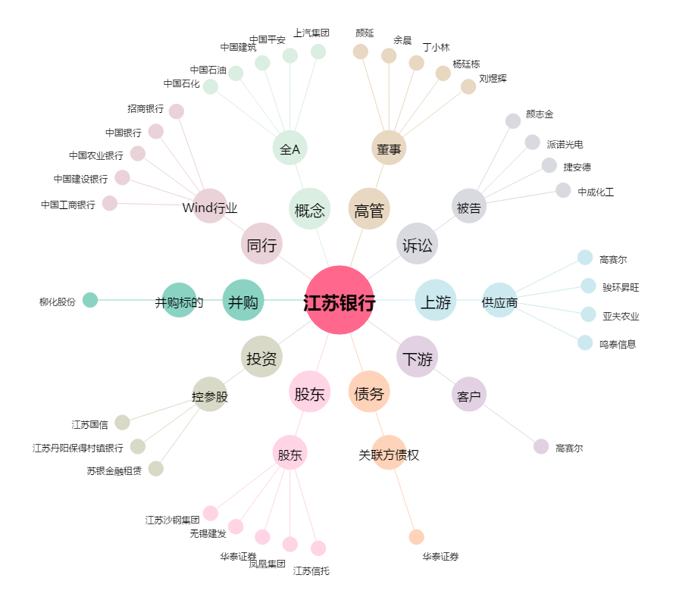
江苏银行[600919.SH] - 关系概览图

